Hoja1
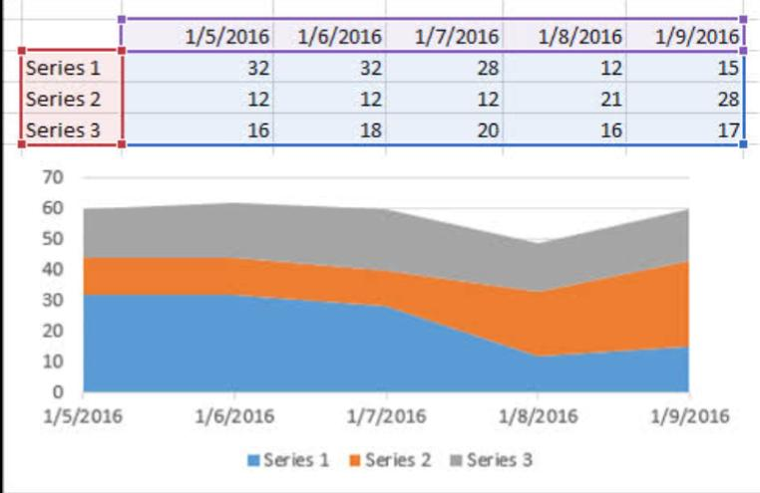
 | 2016-01-05 | 2016-01-06 | 1/72016 | 2016-01-08 | 2016-01-09
serie 1 | 32 | 32 | 28 | 12 | 15
serie 2 | 12 | 12 | 12 | 21 | 28
serie 3 | 16 | 18 | 20 | 16 | 17

